Arkusz1
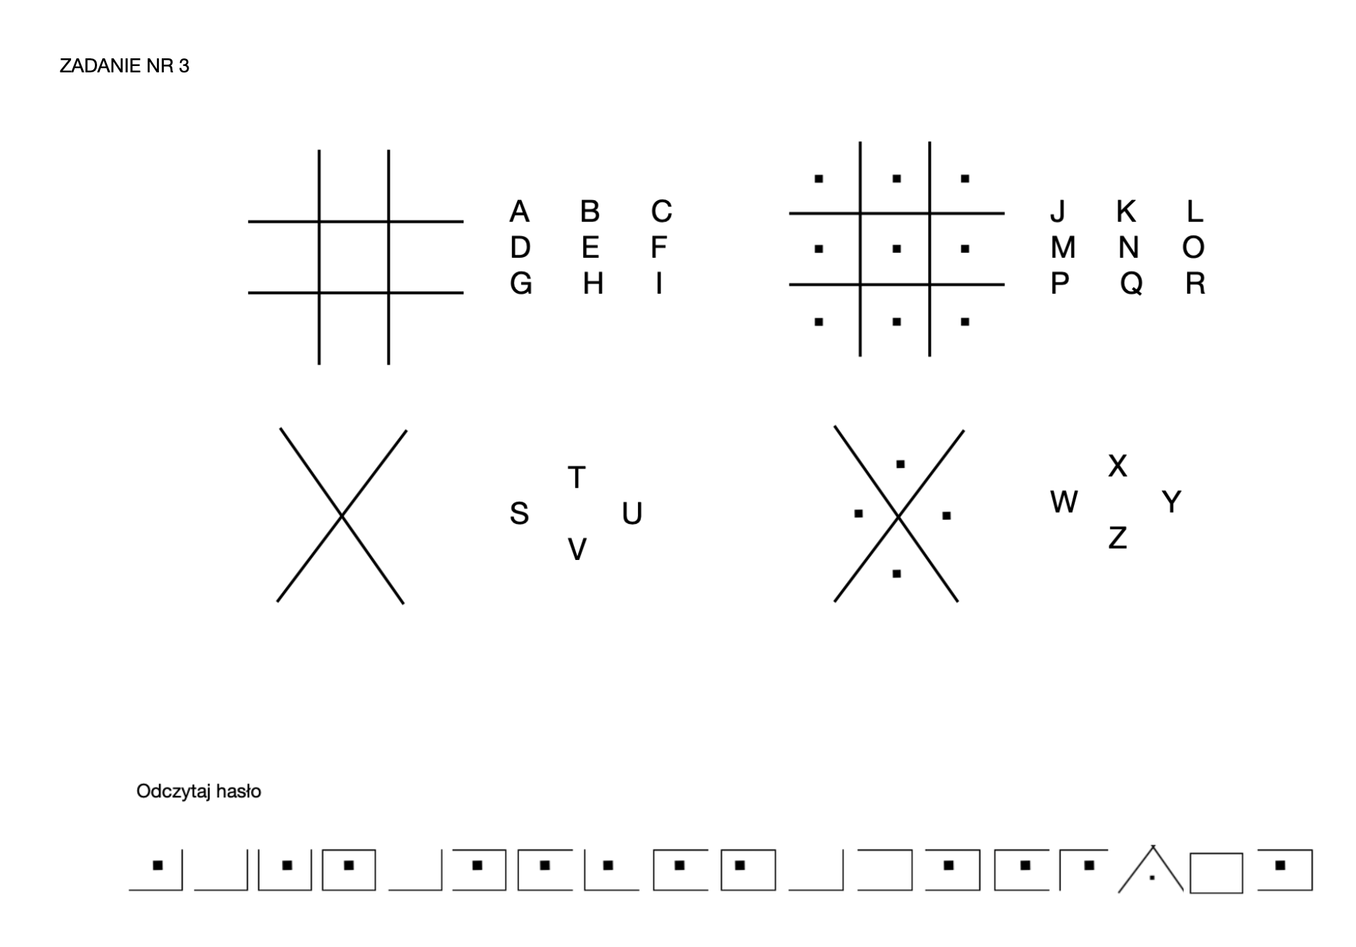
ZADANIE NR 6 - ODCZYTAJ HASŁO
 |  |  | WPISZ SKŁAD ZESPOŁU
 |  |  | SKŁAD ZESPOŁU
 |  |  | IMIĘ I NAZWISKO STUDENTKI/STUDENTA
 |  | 1
 |  | 2
 |  | 3
 |  | 4
 |  | 5
 |  | 6
 |  | 7

 | WPISZ HASŁO

